WinWol_v301の使用
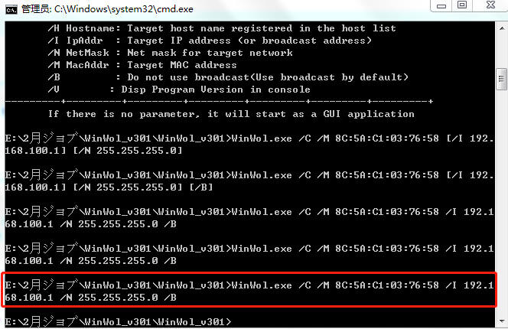
WinWol_v301
 | 手動でWinWol.exeを実行し、メインメニュー「Tool>Collection host information」からパラメータを入力して「Start」ボタンをクリクし、MACを取得する。

 |  | 手順書は以下のとおりです

 |  | 実行の結果

 | コマンドラインアプリとして使用する場合
 |  | Usage:
 |  | ---------+---------+---------+---------+---------+---------+---------+
 |  | Command Format:
 |  | WinWol /C /H Hostname [/I IpAddr] [/N NetMask] [/M MacAddr] [/B]
 |  | WinWol /C /I IpAddr [/N NetMask] [/M MacAddr] [/B]
 |  | WinWol /C /M MacAddr [/I IpAddr] [/N NetMask] [/B]
 |  | WinWol /C /V
 |  | WinWol /V
 |  | ---------+---------+---------+---------+---------+---------+---------+
 |  | Parameters:
 |  | /C : Execute in command line
 |  | /H Hostname: Target host name registered in the host list
 |  | /I IpAddr : Target IP address (or broadcast address)
 |  | /N NetMask : Net mask for target network
 |  | /M MacAddr : Target MAC address
 |  | /B : Do not use broadcast(Use broadcast by default)
 |  | /V : Disp Program Version in console
 |  | ---------+---------+---------+---------+---------+---------+---------+
 |  | If there is no parameter, it will start as a GUI application

 | 実際に実行する結果（MagicPaketパッケージの発送）

powershellスクリプトの実行
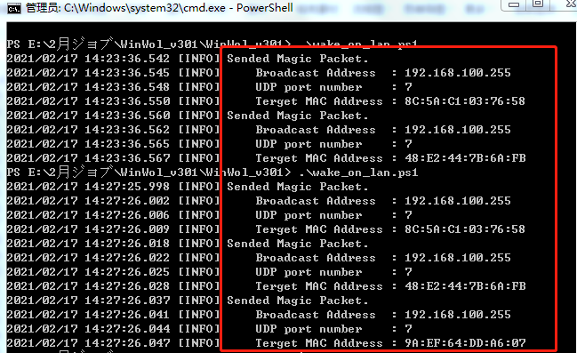
wake_on_lan.ps1
 | 「wake_on_lan.ps1」を実行すると、以下のファイルからMAC、IP、Maskなどの値を取得できます。

 |  | 以上のファイルから取得する結果は以下のとおりです

 | そして、「wake_on_lan.ps1」を実行することでMagicPaketパッケージを発送することができます。

 |  | スクリプトファイル

 |  | 実行する結果は次のように表示されます

Winタスクスケジューラの設定
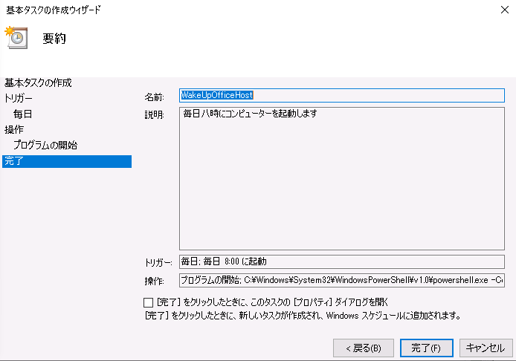
windowsバッチ
 | Windows任務管理をせってすることで「wake_on_lan.ps1」の実行が実現できるようにします。

 |  | まずは、Powershellスクリプトの実行ポリシーの設定
 |  |  | ①、Get-ExecutionPolicyコマンドレットを実行することで、現在の実行ポリシーを確認する。「Get-ExecutionPolicy」を実行すると、現在の実行ポリシーが返ってくる（デフォルトでは「Restricted」）。
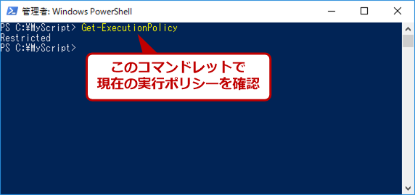

 |  |  | ②、実行ポリシーの設定。実行ポリシーを設定するには、管理者権限で起動したPowerShellでSet-ExecutionPolicyコマンドレットを実行する。
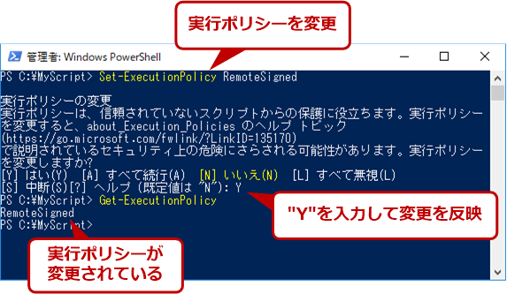

 |  | Windowsのタスクスケジューラーの設定
 |  |  | ①、タスクスケジューラの起動
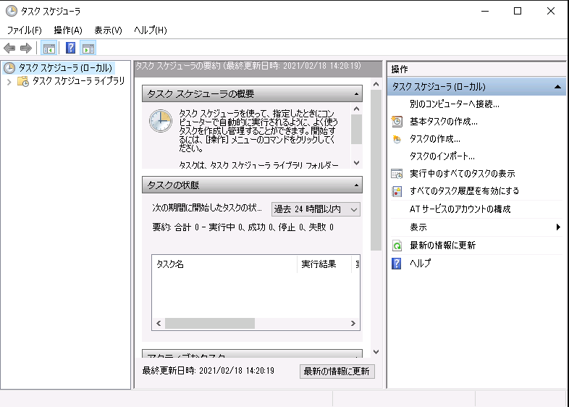

 |  |  | ②、ウィザード起動後の最初の［基本タスクの作成］画面では、タスクに付ける名前を指定する。ここで付けた名前は、いったんタスク作成を完了すると容易には変更できなくなるので、間違えないように十分注意すること。
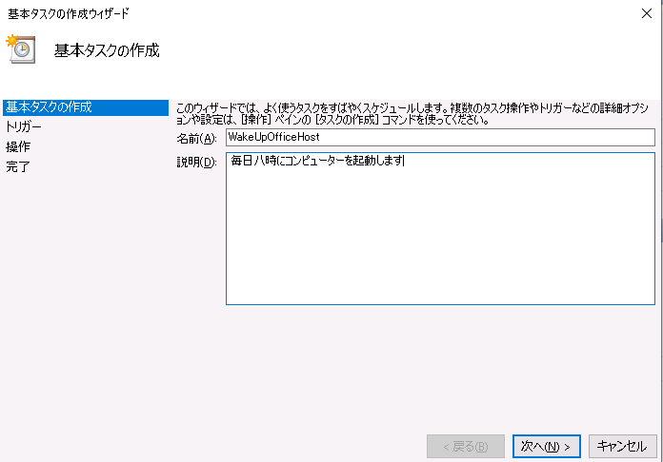

 |  |  | ③、次の［タスクトリガー］画面では、タスクを起動するタイミングを指定する。毎日／毎週／毎月という単位でタスク起動を繰り返す場合は、「いつタスクを開始しますか？」から該当するものを選ぶ。
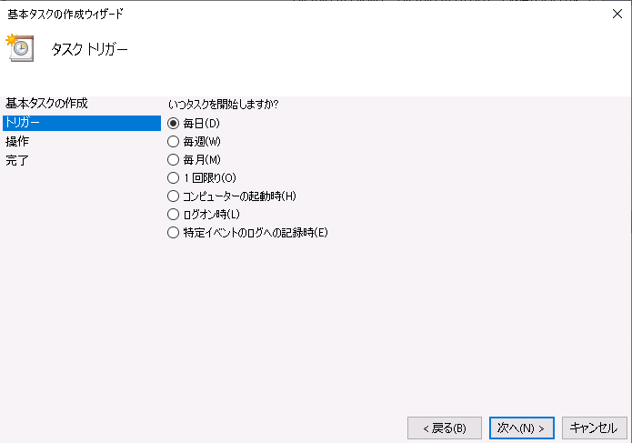

 |  |  | ④、次の［毎日］画面では、タスクを起動する開始日時と間隔を具体的に設定する。
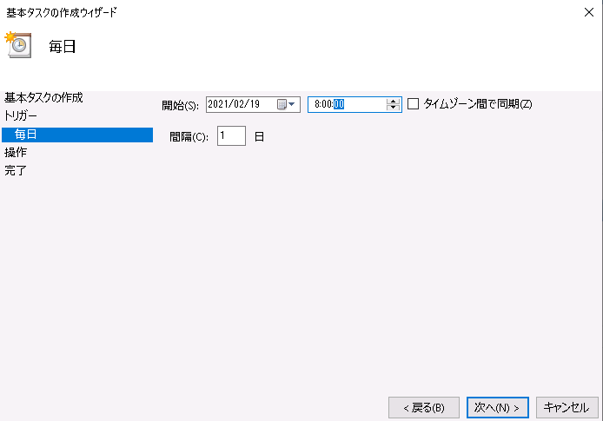

 |  |  | ⑤、次の［操作］画面では、「プログラムの開始」を選択する。その他の選択肢は推奨されていないので、選ばないこと（エラーが発生してタスク作成に失敗することもある）。
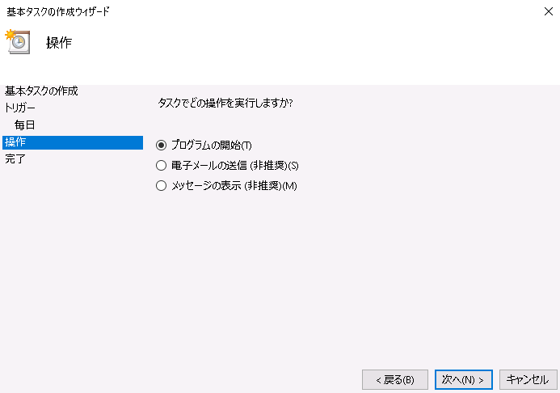

 |  |  | ⑥、次の［プログラムの開始］画面では、起動するプログラムについて設定する。
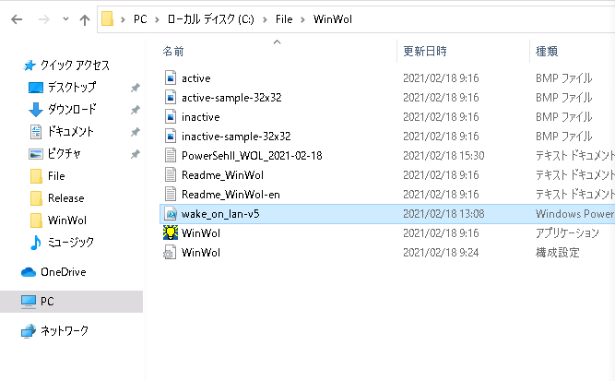

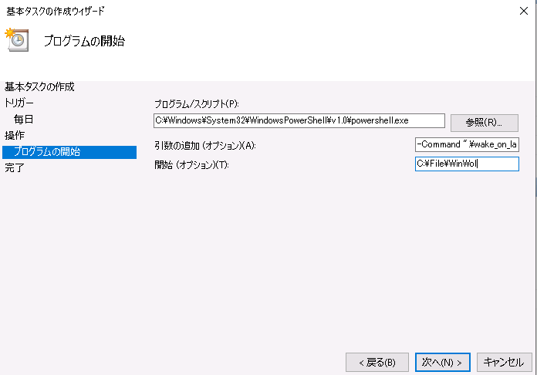

 |  |  | ⑦、次の画面でウィザードは完了だ。表示されたタスク作成の概要を確認したら、［完了］ボタンを押す。

実際にテストのケース
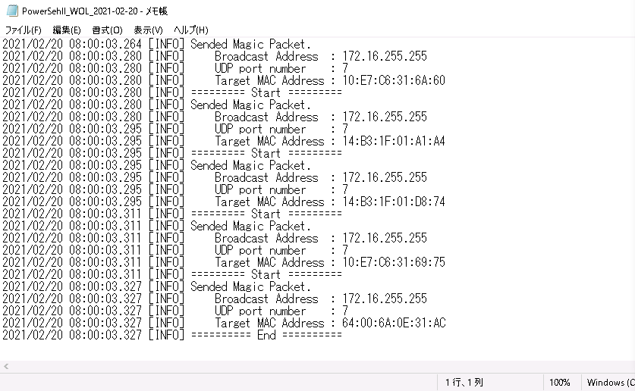
 | Wake on lan機能テスト報告
１、テスト内容：
①、Windowsタスクスケジューラの自動的に実行。
②、設定された時間がよって、Wake onスクリプトの実行を行われている。

２、判断基準：
①、Windowsタスクスケジューラで設定された時間によって、タスクを無条件実行できる。
②、Wake onスクリプトを実行されることができる、MagicPaketを発送されている成功の状態がロギングして出力した。

３、提案結果：
WinWol_v301の使用、powershellスクリプトの実行、Winタスクスケジューラの設定という３つページをご参照ください。

４、テスト結果：
テスト結果は次のように表示されます。

 | Windowsタスクスケジューラの設定と実行の結果：

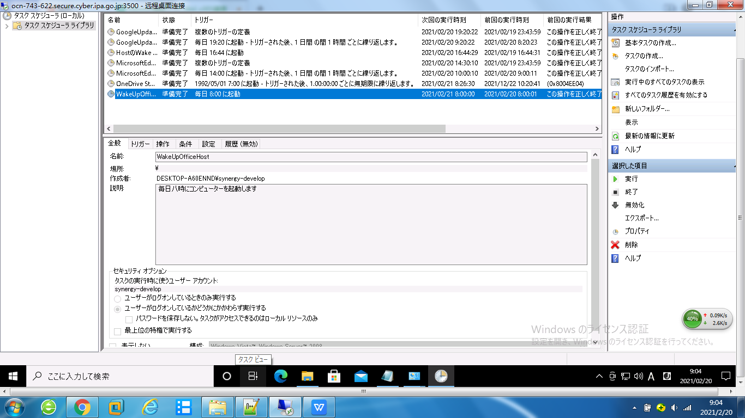

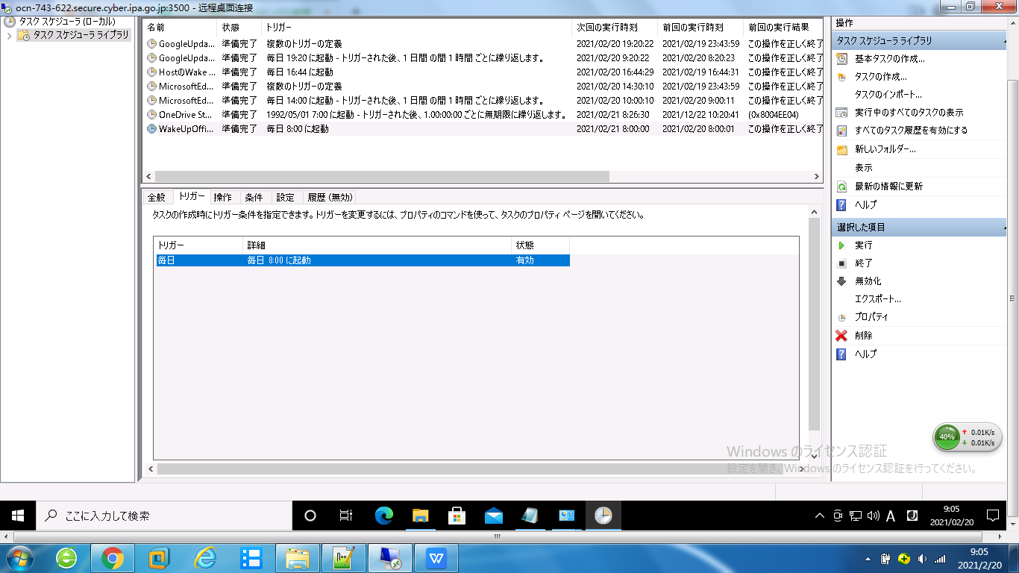

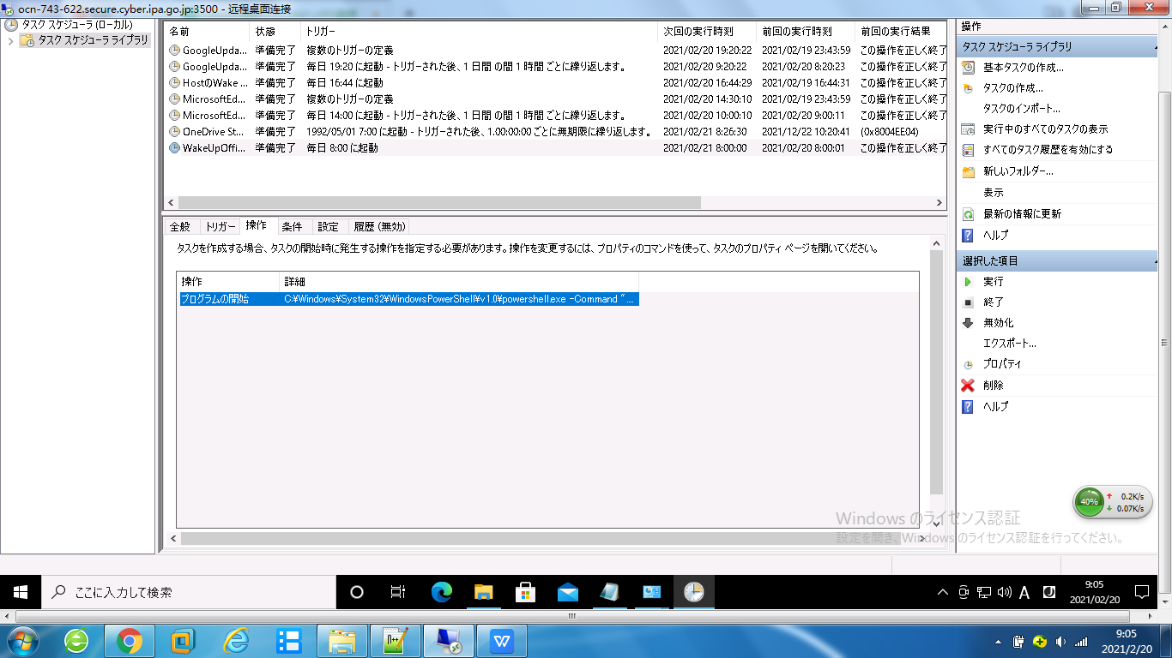

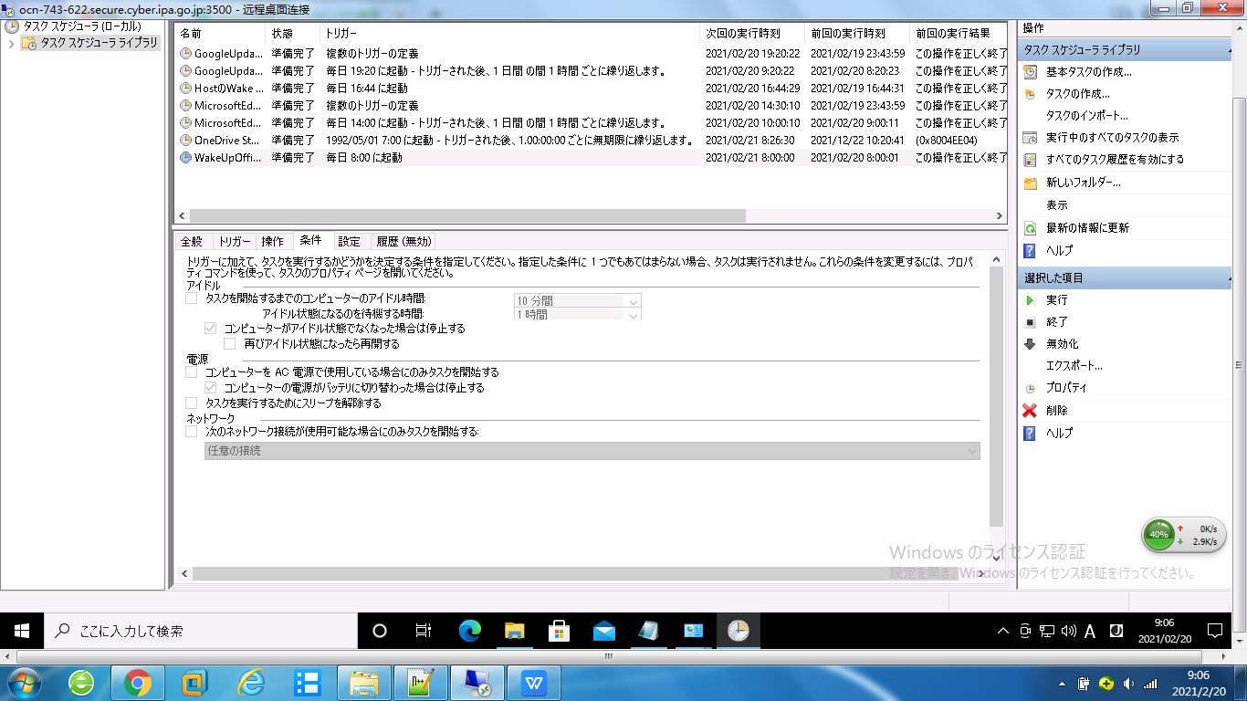

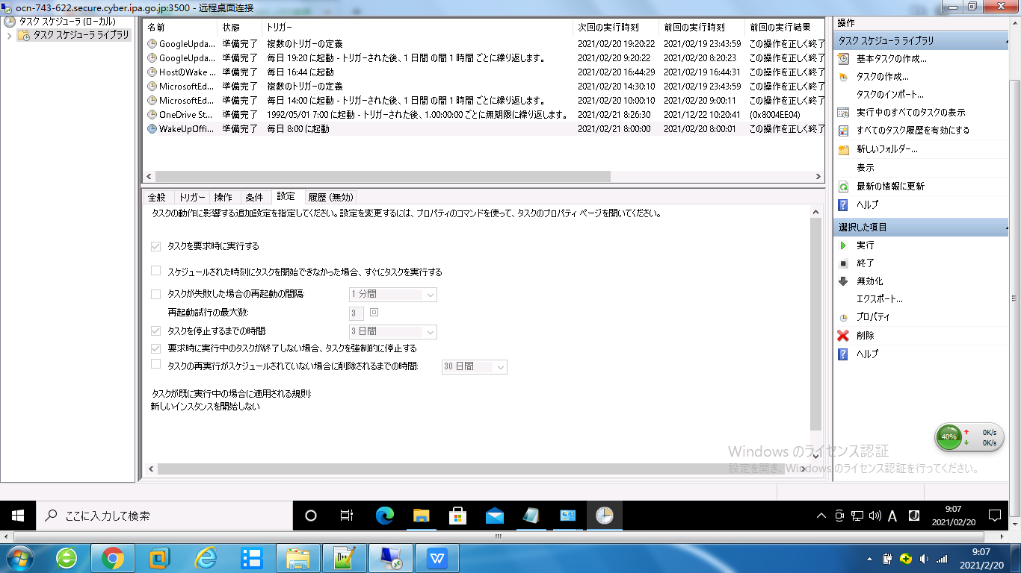

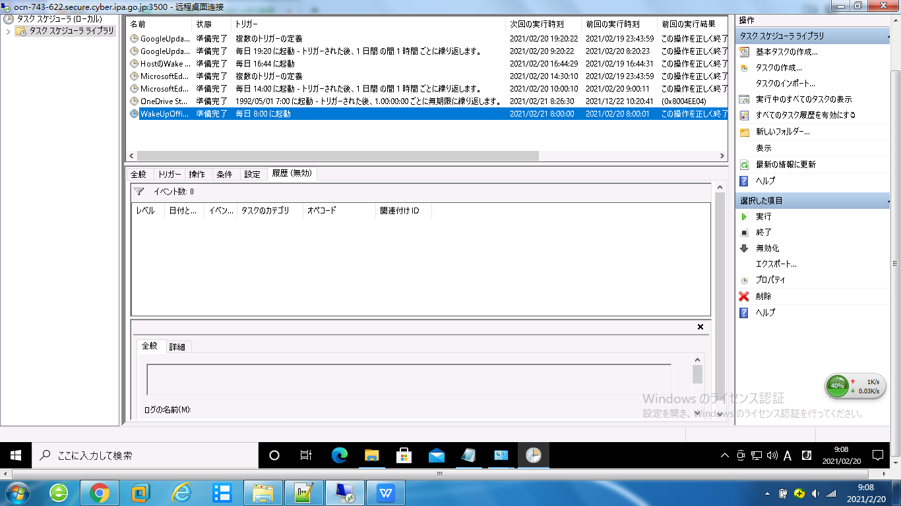

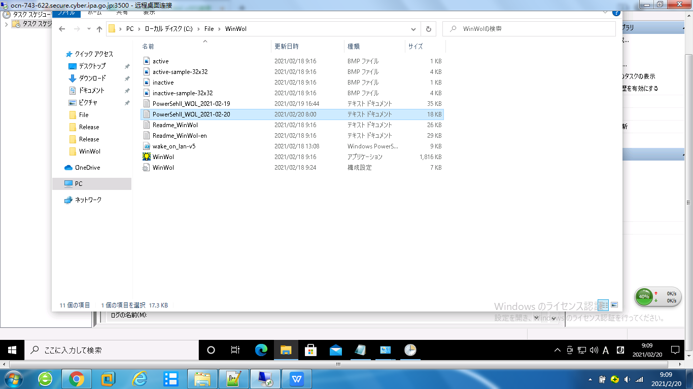

 | WinWolツールを利用してLanのIP情報を取得する結果：（部分内容）

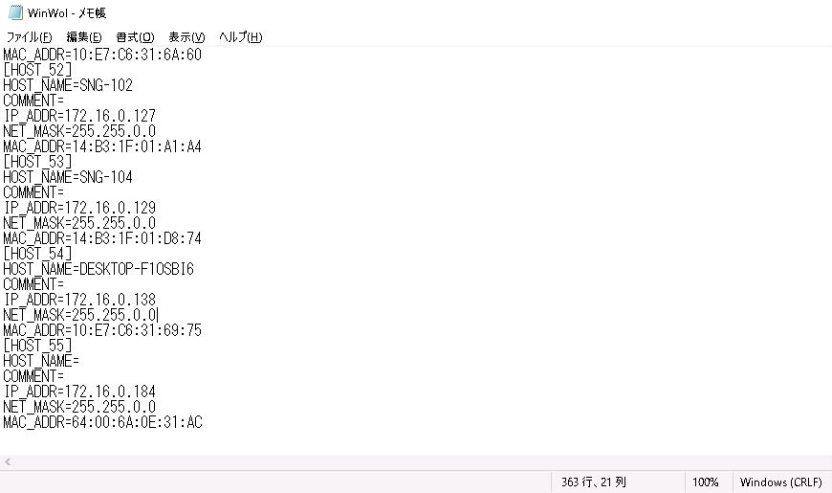

 | Wake onスクリプトを利用してMagicPaketが発送される結果：（部分内容）

